GENERALIDADES
PROGRAMA PARA AUDITORIA MEJORAMEINTO CONTINUO DE LA CALIDAD EN SALUD PAMEC 2020

 |  |  | HOSPITAL SAN VICENTE DE ARAUCA E.S.E |  |  |  |  | CODIGO DE HABILITACION | 810010007701

REPRESENTANTE LEGAL: |  |  | JESUS ENRIQUE BALLESTEROS |  |  |  |  | CORREO ELECTRONICO INSTITUCIONAL | contactenos@hospitalsanvicente.gov.co

VIGENCIA PLAN DE MEJORAMIENTO: |  |  | 01/03/2020 A 31/12/2020

1. PLATAFORMA ESTRATEGICA DE LA IPS: (MISIÓN, VISIÓN, OBJETIVOS INSTITUCIONALES, POLITICA DE CALIDAD, MAPA DE PROCESOS,ETC.)

MISIÓN
Somos una empresa social del estado, que presta servicios integrales de salud de mediana complejidad, con recursos tecnológicos y un talento humano comprometido con la calidad, seguridad, innovación, y responsabilidad social, garantizando la satisfacción del usuario y su familia
VISION
En el año 2020 el Hospital San Vicente de Arauca será reconocido por la fidelización de los usuarios la auto sostenibilidad y el mejoramiento continuo
VALORES INSTITUCIONALES
RESPONSABILIDAD: Es hacernos cargo de las consecuencias de las palabras, las decisiones y los compromisos. RESPETO: Reconocemos y toleramos las Creencias, actuaciones, sentimientos y motivos de las personas EQUIDAD: Todos los colaboradores y funcionarios de la institución actuaran sin ningún tipo de discriminación, distribuyendo los recursos de manera que se garantice la prestación de servicios para todas las personas que lo requieran en condiciones de accesibilidad, oportunidad y calidad IGUALDAD: Todos los usuarios del Hospital son iguales, no habrá distinción en la atención por Raza, etnia, origen, estrato, religión, o creencias de acuerdo a la ley habrá prioridad para gestantes, niños menores de cero (0) a 5 años y población vulnerable.
ALCANCE
El Programa de Auditoria para el Mejoramiento de la Calidad se aplica a los procesos estratégicos, misionales y de apoyo del Hospital San Vicente de Arauca- ESE, siguiendo los criterios de acreditación establecidos en el manual único de acreditación vigente, incluye la formulación, implementación, ejecución y evaluación de las actividades y la comparación de la calidad observada frente a la calidad con el fin de formular estrategias de mejora continua.
POLITICA DE CALIDAD
Prestar servicios de salud especializados con los más altos estándares de calidad al menor costo posible, generando rentabilidad económica que nos permita aumentar coberturas en rentabilidad social, mejorando la calidad de vida de nuestros trabajadores y población usuaria.
MAPA DE PROCESOS

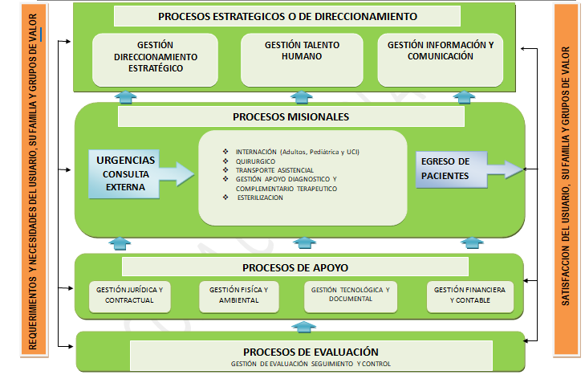

Tabla 2. Abreviatura de los Procesos
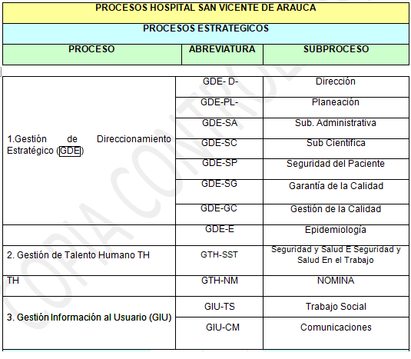 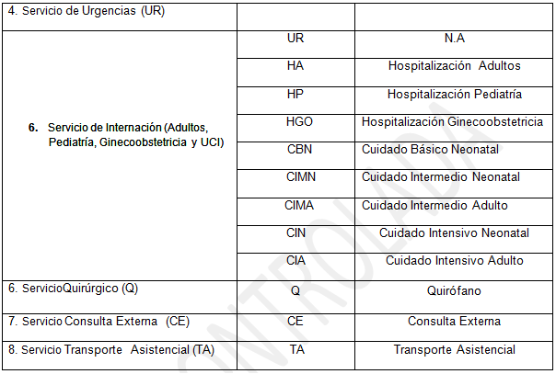 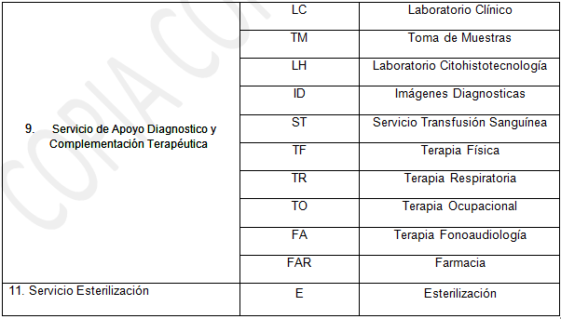 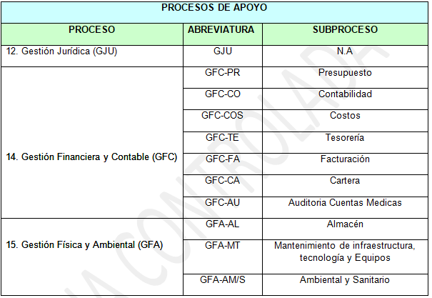 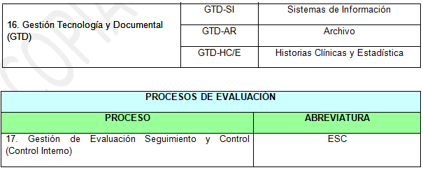

2. SERVICIOS HABILITADOS EN REPS
INTERNACIÓN: GENERAL ADULTOS-GENERAL PEDIÁTRICA-CUIDADO INTERMEDIO NEONATAL-CUIDADO INTENSIVO NEONATAL-CUIDADO INTENSIVO ADULTOS-CUIDADO INTERMEDIO ADULTO-CUIDADO BÁSICO NEONATAL. QUIRÚRGICOS: CIRUGIA GENERAL-GINECOLOGÍCA-NEUROLOGICA-ORTOPEDICA- PLASTICA Y ESTETICA-UROLOGICA-DERMATOLOGICA-ANESTECIA- CONSULTA EXTERNA: ANESTESIA-DERMATOLOGIA-ENFERMERIA-GINECOOBSTETRICIA-MEDICINA INTERNA-NUTRICIÓN Y DIETETICA-ORTOPEDIAY/O TRAUMATOLOGIA-PEDIATRIA-PSICOLOGIA-CONSULTA PRIORITARIA-CIRUGIA PLASTICA Y ESTETICA-GINECOLOGIA- SERVICIO DE URGENCIAS TRANSPORTE ASISTENCIAL: ASISTENCIAL BASICO-ASISTENCIAL MEDICALIZADO APOYO DIAGNOSTICO Y COMPLEMENTACIÓN TERAPEUTICA: ENDOSCOPIA DIGESTIVA-LABORATORIO CLINICO-RADIOLOGIA E IMÁGENES DIAGNOSTICAS-TRANSFUSION SANGUINEA-SERVICIO FARMACEUTICO-LABORATORIO CITOLOGIAS CERVICOUTERINAS-ULTRASONIDO-TERAPIA OCUPACIONAL-RESPIRATORIA-NEUMOLOGIA FUNCIÓN PULMONAR--FISIOTERAPIA-FONOAUDIOLOGIA-T-ATENCIÓN DEL PARTO-ATENCIÓN AL RECIÉN NACIDO-VACUNACIÓN-ESTERILIZACIÓN-
3. ANALISIS RESULTADOS PLAN DE MEJORAMIENTO VIGENCIA ANTERIOR

Se conformaron los grupos por cada estándar escogiendo al personal que por su experiencia, trabajo, conocimientos y actitud debían para conformar el equipo, al inicio de cada estándar se debía tener en cuenta:1, La metodología de Autoevaluación de acreditación se realizó con la hoja Radar de la Resolución 2082 del 29 de Mayo de 2014. 2, Los componentes de cada calificación, su matriz de diligenciamiento y conceptos relacionados como: línea base, fortalezas, oportunidad de mejora,; para la calificación en hoja radar se presentó cada variable su significado tanto en enfoque, implementación y resultados, todo el trabajo de calificación se realizó por consenso del grupo, se reforzó el papel de cada participante y su responsabilidad y compromiso al calificar cada estándar, a medida que se evaluaba cada criterio se hacía referencia a lo que estaba pidiendo el estándar, en este ciclo los consultores asumieron el rol del secretario en el manejo de las matrices y en algunos estándares se roto al personal para diligenciar y conocer la matriz del Manual de Acreditación en Salud Ambulatorio y Hospitalario de Colombia.

 | EJECUCION PAMEC 2018 |  |  | EJECUCION PAMEC 2019 |  | EJECUCION PAMEC 2020
 |  | PROG | EJECUT | PROG | EJECUT | PROG | EJECUT
 | CLIENTE ASISTENCIAL | 66 | 30 | 47 | 32 | 30
 | DIRECCIONAMIENTO | 7 | 2 | 6 | 5 | 5
 | GERENCIA | 11 | 3 | 8 | 2 | 7
 | TALENTO HUMANO | 6 | 4 | 7 | 6 | 5
 | AMBIENTE FISICO | 9 | 1 | 13 | 10 | 4
 | GESTION DE TECNOLOGIA | 11 | 7 | 8 | 3 | 1
 | GERENCIA DE INFORMACIÓN | 12 | 7 | 9 | 1 | 8
 | MEJORAMIENTO DE LA CALIDAD | 6 | 4 | 3 | 1 | 3
 | TOTAL CUMPLIMIENTO | 128 | 45.70% | 101 | 59% | 63

PROGRAMACIÓN DEL SEGUIMIENTO 2020

 | cronograma de auditorias planeadas 2020 |  |  | Junio | Septiembre | Diciembre
 |  |  |  | 1 Seguimiento | 2 seguimiento | 3 Seguimiento

pantilla seguimiento
INFORME DE SEGUIMIENTO AL PAMEC VIGENCIA: |  |  |  |  |  |  |  |  |  |  |  |  | FECHA DE CORTE |  |  | 2020-06-30 |  | TOTAL | PORCENTAJE DE EJECUCION | DILIGENCIAR LAS CASILLAS DE COLOR AMARILLO DE ACUERDO CON EL SEGUIMIENTO A LA FECHA DE CORTE | NUMERO DE AUDITORIAS INTERNAS PROGRAMADAS | OBSERVACIONES | NUMERO DE AUDITORIAS INTERNAS EJECUTADAS | OBSERVACIONES
EFECTIVIDAD DE LA AUDITORIA PARA EL MEJORAMIENTO CONTINUO DE LA ATENCION EN SALUD | ESTADO DE AVANCE | CLIENTE ASISTENCIAL |  | DIRECCIONAMIENTO |  | GERENCIA |  | TALENTO HUMANO |  | AMBIENTE FISICO |  | GESTION DE TECNOLOGIA |  | GERENCIA DE INFORMACION |  | MEJORAMIENTO DE LA CALIDAD
 | COMPLETO | 3 | 10% | 1 | 20% | 1 | 14% | 0 | 0% | 0 | 0% | 0 | 0% | 1 | 13% | 0 | 0% | 6 | 10% |  | 3 |  | 1
 | EN DESARROLLO | 14 | 47% | 2 | 40% | 1 | 14% | 2 | 40% | 1 | 25% | 1 | 100% | 1 | 13% | 1 | 33% | 23 | 37%
 | ATRASADO | 8 | 27% | 0 | 0% | 0 | 0% | 0 | 0% | 2 | 50% | 0 | 0% | 2 | 25% | 1 | 33% | 13 | 21%
 | NO INICIADO | 5 | 17% | 2 | 40% | 5 | 71% | 3 | 60% | 1 | 25% | 0 | 0% | 4 | 50% | 1 | 33% | 22 | 35%
 | PORCENTAJE DE EJECUCION | 10% |  | 20% |  | 14% |  | 0% |  | 0% |  | 0% |  | 13% |  | 0% |  |  | 10%
 | TOTAL DE ACCIONES PROGRAMADAS PARA LA VIGENCIA 2020 POR GRUPO | 30 |  | 5 |  | 7 |  | 5 |  | 4 |  | 1 |  | 8 |  | 3 |  | 63

 |  |  |  |  |  |  |  |  |  |  |  |  |  |  |  |  |  | TOTAL DE ACCIONES PROGRAMADAS PARA LA VIGENCIA 2020

EJECUCION PAMEC 2020PROMEDIO TOTAL ACCIONES DE MEJORA

 | EJECUCION PAMEC | PROG | EJECUT
 | CLIENTE ASISTENCIAL | 30 | 3
 | DIRECCIONAMIENTO | 5 | 1
 | GERENCIA | 7 | 1
 | TALENTO HUMANO | 5 | 0
 | AMBIENTE FISICO | 4 | 0
 | GESTION DE TECNOLOGIA | 1 | 0
 | GERENCIA DE INFORMACIÓN | 8 | 1
 | MEJORAMIENTO DE LA CALIDAD | 3 | 0

